Sheet1
스탠딩 이미지

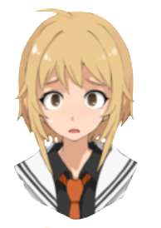
놀람, 당황
 | 사용 예시
 | 1 | 마법 지팡이 | 안녕 은하야! 만나서 반가워!
 | 2 | 은하 | 지팡이가…말을?!
 | 3 | 마법 지팡이 | 담소를 나누고 싶지만 아쉽게도 시간이 없어서 짧게 설명할게!
 | 4 | 마법 지팡이 | 일단 근처와 나를 보면 알겠지만 여긴 너의 꿈속이야!
 | 5 |  | [대충 근처를 둘러보며 놀라는 은하]
 | 6 | 은하 | 섬이….떠다니고 있어?


부끄러움, 당황
 | 사용 예시
 | 3 | 마법 지팡이 | 자신이 생각하는 이미지를 생각하며 싸우면 좀더 좋을거야!
 | 4 | 은하 | 어? 그리고 보니 내 모습을 본적이 없내 내 모습이…윽![옷을보고 부끄러워함]
 | 5 | 마법 지팡이 | 어라? 잘 모르는 거야? 은하가 어릴때 본 마법소ㄴ…….
 | 6 | 은하 | 으아아아아아아ㅏ앙! 알겠어! 거기까지만 해도돼! 어서가자!

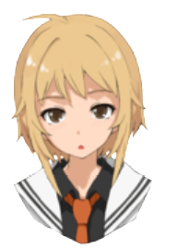
의문 | 사용 예시
 | 10 | 마법 지팡이 | 안되 은하야!
 | 11 | 은하 | 어째서?....
 | 1 | 은하 | 자신 있게 말하긴 했는데…..어떻게…싸워?
 | 2 | 마법 지팡이 | 여긴 "너의 꿈"이기 때문에 대항하기 위해 악과 싸우는 이미지로 힘이 구현화돼있을 거야!

 | 1 | 마법 지팡이 | 은하야! 이제 더 이상 영향력을 못 모을것같아!
 | 2 | 은하 | 이제 영향력을 다 찾은거야?
 | 3 | 마법 지팡이 | 아쉽게도 아니야 은하야~… 리리스는 부하를 부리기 때문에 점점 우리가 밀리게 될거야~ㅠ


웃음, 자신감
 | 사용 예시
 | 1 | 마법 지팡이 | 은하야! 이제 리리스와 싸우기에 충분한 힘이 모인것 같아!
 | 2 | 마법 지팡이 | 하지만 아직 조금더 영향력을 모을 시간이 있을것 같으니 조금더 힘을 모아도 좋아!
 | 3 | 은하 | 고마워 지팡아!
 | 4 | 마법 지팡이 | 어떻게 할지 결정된다면 미션을 선택해줘!

자신감 없음,
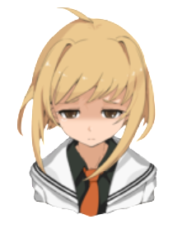
 | 4 | 마법 지팡이 | 하지만 그렇게 되기전에 우리가 먼저 힘을 모아 공격한다면 충분히 승산이 있어!
 | 5 | 은하 | 지금의 나로….이길수 있을까?

